选择墓位
当前位置：售前管理->墓区信息查询
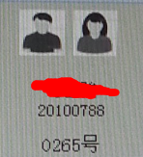
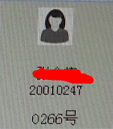
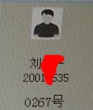
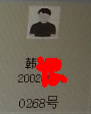
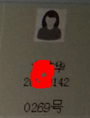

 | 菊园区（500/10）
 |  | 1排（12/5）
 |  | 2排（12/6）
 |  | 3排（12/7）
 | 竹园区（400/20）
 |  | 1排（12/9） | 莲花碑1号 双穴 售价8万 0270号 |  | 莲花碑1号 双穴 售价8万 0271号 |  | 莲花碑1号 双穴 售价8万 0272号 |  | 莲花碑1号 双穴 售价8万 0273号 |  | 莲花碑1号 双穴 售价8万 0274号
 |  | 2排（12/10）
 |  | 3排（12/11）

 | 兰园区（500/10）
 |  | 1排（12/5）
 |  | 2排（12/6） | 怀思碑1号 双穴 售价8万 0270号 |  | 怀思碑2号 双穴 售价8万 0270号
 |  | 3排（12/7）
 | 梅园区（400/20）
 |  | 1排（12/9）
 |  | 2排（12/10）
 |  | 3排（12/11）

 | 兰园区（500/10）
 |  | 1排（12/5）
 |  | 2排（12/6）
 |  | 3排（12/7）
 | 梅园区（400/20）
 |  | 1排（12/9）
 |  | 2排（12/10）
 |  | 3排（12/11）

 | 兰园区（500/10）
 |  | 1排（12/5）
 |  | 2排（12/6）
 |  | 3排（12/7）
 | 梅园区（400/20）
 |  | 1排（12/9） |  | 开发 | 空闲 | 锁定 | 保留 | 预定 | 占用 | 迁出
 |  | 2排（12/10）
 |  | 3排（12/11）

业务单（参考）
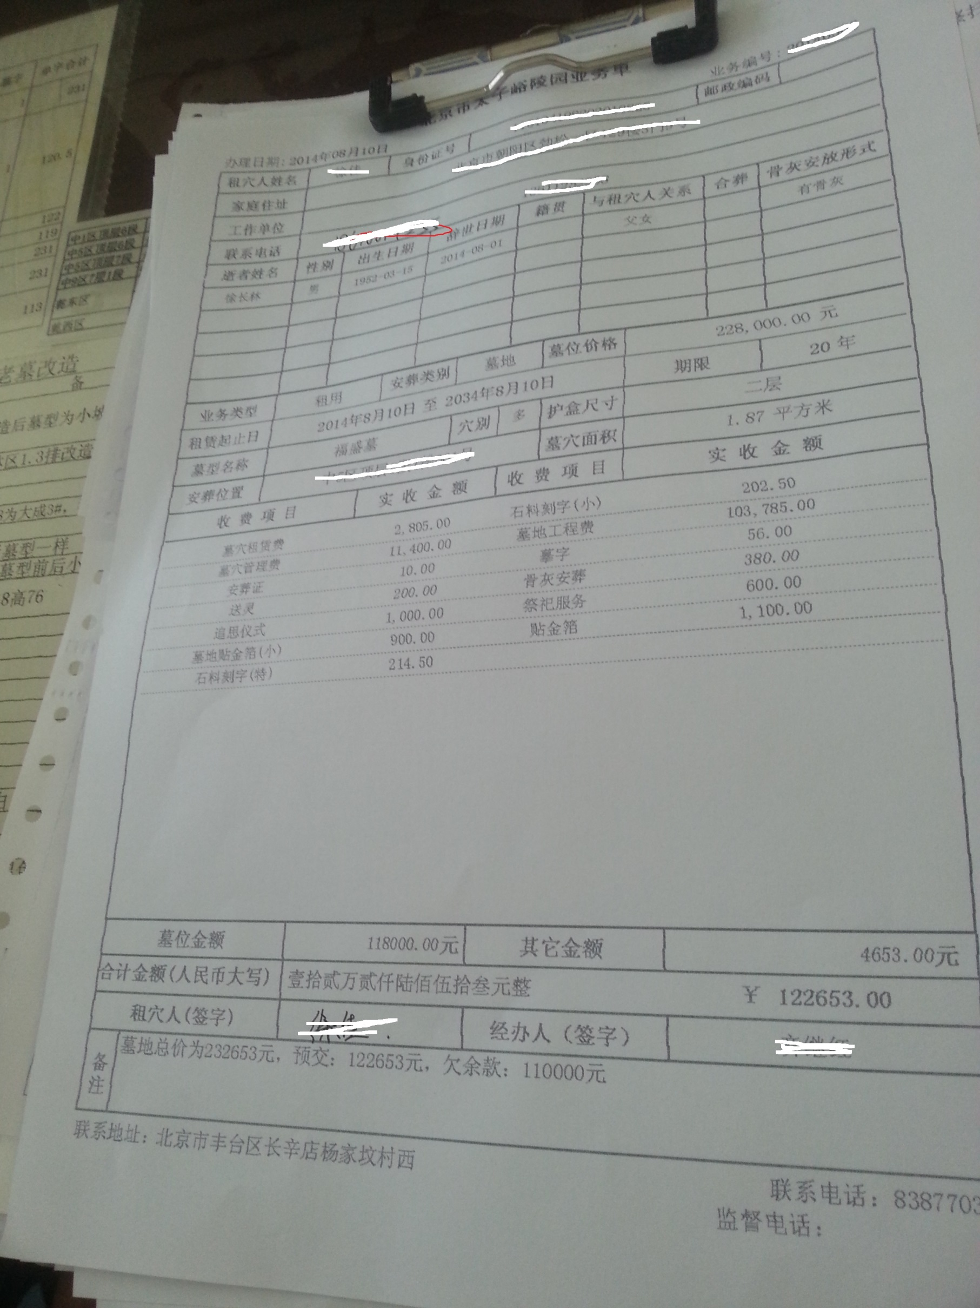

安葬证（参考）
